接口0 基本信息
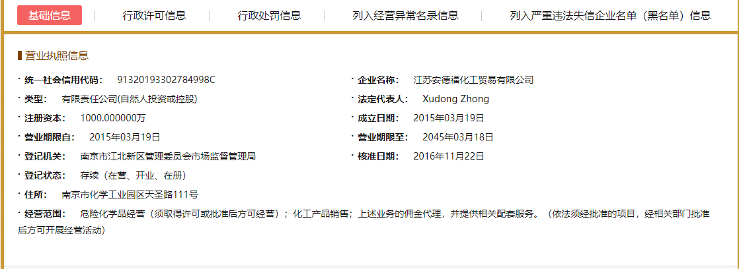
序号 | 字段名称 | 示例
1 | 企业ID | 2600399
2 | 企业名称 | 江苏安德福化工贸易有限公司
3 | 统一社会信用代码 | 91320193302784998C
4 | 类型
5 | 法定代表人
6 | 注册资本
7 | 成立日期
8 | 营业期限自
9 | 营业期限至
10 | 登记机关
11 | 核准日期
12 | 登记状态
13 | 住所
14 | 经营范围
16 | 数据来源 | 国家企业信用信息公示系统
17 | 更新时间 | 2018-02-28

接口6 司法风险-法律诉讼
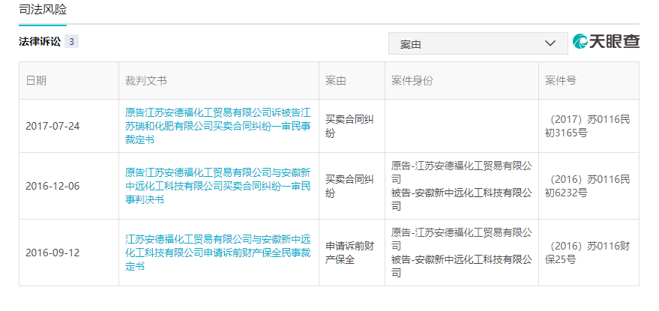
序号 | 字段名称 | 示例
1 | 企业ID | 2600399
2 | 企业名称 | 江苏安德福化工贸易有限公司
3 | 日期 | 2016-12-06
4 | 裁判文书 | 原告江苏安德福化工贸易有限公司与安徽新中远化工科技有限公司买卖合同纠纷一审民事判决书
5 | 案由 | 买卖合同纠纷
6 | 案件身份 | 原告-江苏安德福化工贸易有限公司 被告-安徽新中远化工科技有限公司
7 | 案件号 | （2016）苏0116民初6232号
8 | 文书连接 | http://wenshu.court.gov.cn/content/content?DocID=2bf76e38-4fb2-42ae-8eb0-a41f78b2e5db
9 | 数据来源 | 天眼查
10 | 更新时间 | 2018-02-28

接口7 司法风险-法院公告
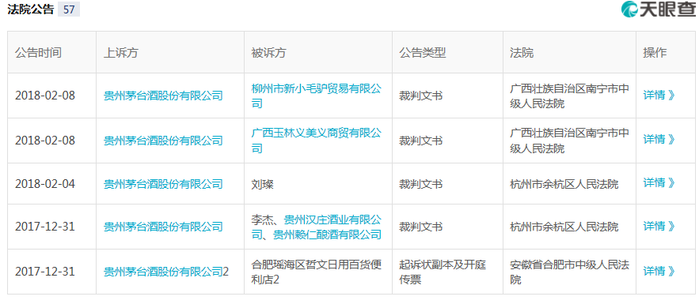
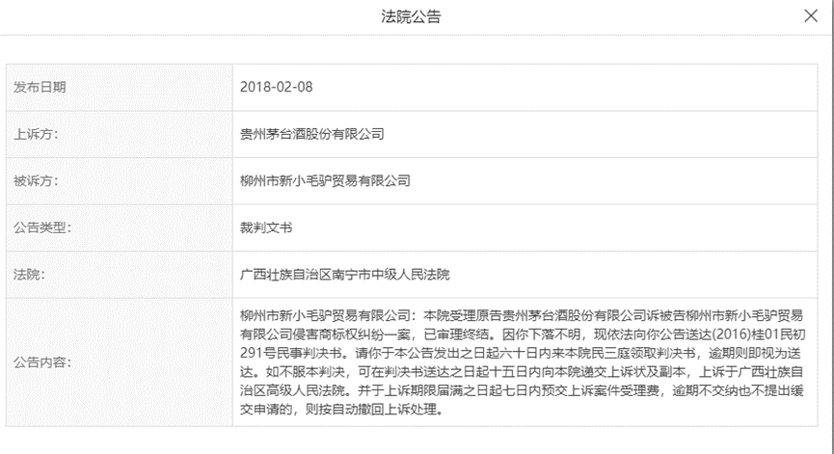
序号 | 字段名称 | 示例
1 | 企业ID | 2600399
2 | 企业名称 | 江苏安德福化工贸易有限公司
3 | 公告时间
4 | 上诉方
5 | 被诉方
6 | 公告类型
7 | 法院
8 | 公告内容
9 | 数据来源 | 天眼查
10 | 更新时间 | 2018-02-28

接口8 司法风险-开庭公告
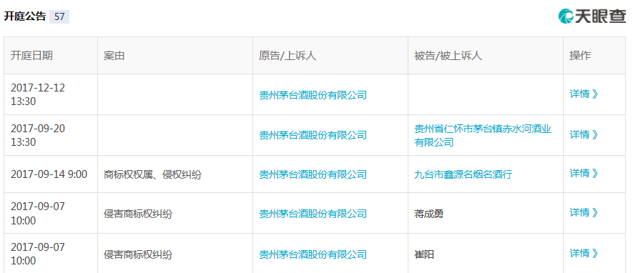
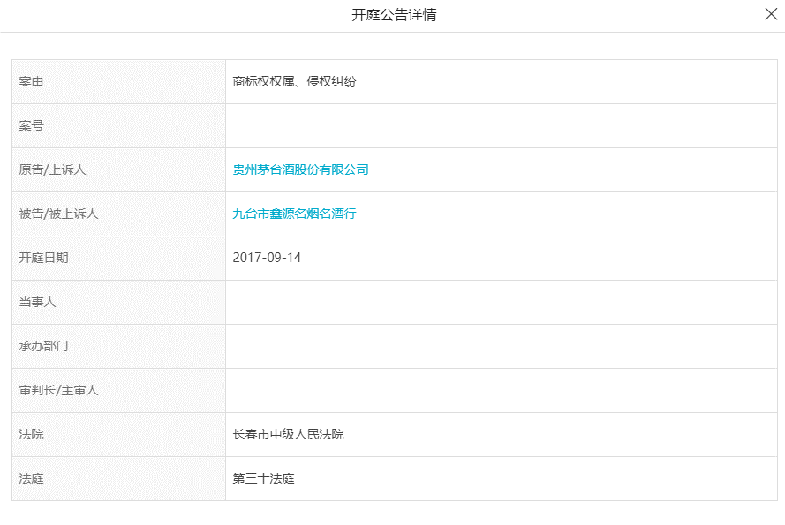
序号 | 字段名称 | 示例
1 | 企业ID | 2600399
2 | 企业名称 | 江苏安德福化工贸易有限公司
3 | 开庭日期
4 | 案由
5 | 原告/上诉人
6 | 被告/被上诉人
7 | 法院
8 | 法庭
9 | 数据来源 | 天眼查
10 | 更新时间 | 2018-02-28

接口13 经营风险-股权出质登记信息
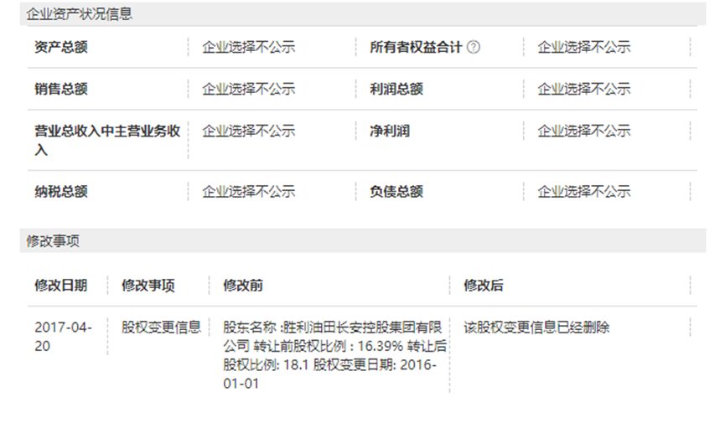
序号 | 字段名称 | 示例
1 | 企业ID | 2600399
2 | 企业名称 | 江苏安德福化工贸易有限公司
3 | 登记编号
4 | 出质人
5 | 证件号码
6 | 出质股权数额
7 | 质权人
8 | 证件号码
9 | 登记日期
10 | 状态
11 | 公示日期
12 | 数据来源 | 国家企业信用信息公示系统
13 | 更新时间 | 2018-02-28

